Sheet1
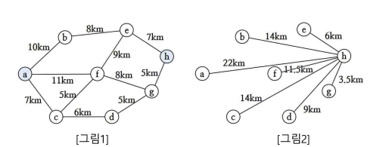

a
평가함수=0+22=22
b
c
f
1
확장순서
평가함수 = (a부터 현재 노드까지 각 노드간 총거리) + (현재노드에서 도착점까지의 직선거리 )
2
f
d
평가함수=12+11.5=23.5
3
g
삭제
4
f
h
평가함수=26+11.5=37.5
평가함수=23+0=23
5
탐색 성공
e
평가함수=20+6=26
g
평가함수=19+3.5=22.5
6
c
평가함수=16+14=30
평가함수=7+14=21
평가함수=10+14=24
평가함수=11+11.5=22.5
평가함수=13+9=22
평가함수=18+3.5=21.5

Sheet2
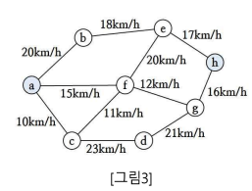

a
b
e
h
f
c
d
g
0.5h
0.44h
0.41h
0.73h
0.45h
0.66h
0.7h
0.45h
0.26h
0.23h
0.31h
a
b
e
h
f
c
d
g
1.37h
0.87h
0.37h
0.71h
0.87h
0.56h
0.21h

a
평가함수=0+1.37=1.37
b
c
f
평가함수=0.7+0.87=1.57
평가함수=0.73+0.71=1.44
1
확장순서
평가함수 = (a부터 현재 노드까지 각 노드간 총 걸린 시간) + (현재노드에서 도착점까지의 직선으로 이동시 걸릴 시간 )
2
삭제
e
평가함수=0.5+0.87=1.37
3
f
h
평가함수=1.39+0.71=2.1
평가함수=1.35+0=1.35
평가함수=0.94+0.37=1.31
4
탐색 성공

